Metodický_pokyn
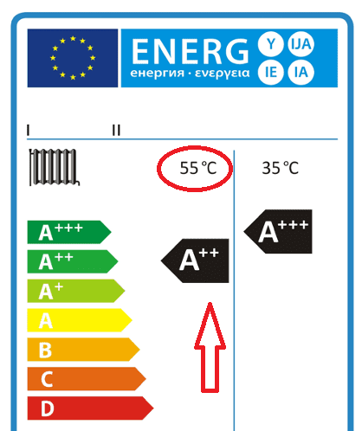
Návod - Výpočtový nástroj pro posouzení vhodnosti instalace tepelného čerpadla pro vytápění
Účel nástroje: Posouzení vhodnosti instalace tepelného čerpadla na vytápění posuzované budovy, pro účel podpory v programu Nová zelená úsporám. Výhradně pro tepelná čerpadla připojená k teplovodnímu systému vytápění! Posouzení není vyžadováno pro: - jiná tepelná čerpadla, než připojená k teplovodní otopné soustavě - při komplexním zateplení obálky budovy - u budov s celoplošným teplovodním podlahovým vytápěním nebo otopnou soustavou projektovanou pro nízkoteplotní provoz je hodnocení zjednodušeno

Posuzovaná kritéria: * Poměr výkonu otopné soustavy posuzované budovy při teplotním spádu topné vody vhodném pro běžná tepelná čerpadla. * Výkon otopné soustavy při návrhových podmínkách by měl být min. o přirážku 8% vyšší než tepelná ztráta.
NÁVOD
Přepněte se na list "Informace" kde vyplníte základní údaje o stavbě, zpracovateli hodnocení a o typu a základních parametrech otopné soustavy. Na tomto listu jsou také přehledně zobrazeny všechny výsledky.
Na této kartě zadejte návrhovou tepelnou ztrátu budovy, údaj platný pro stav po realizaci opatření, pokud je navrhováno současně i zateplení, údaj po jeho realizaci. Není-li k dispozici přesnější výpočet, lze přibližnou tepelnou ztrátu stanovit z údajů o celkovém tepelném toku prostupem tepla a větráním, popř. informací o obálce budovy a větrání v PENB nebo Renovačním pasu NZÚ, možno využít online nástroje na odborných webech.
Dále zadejte základní údaje o zdrojích tepla a otopné soustavě. Zvolte typ tepelného čerpadla, zda se jedná o "nízkoteplotní", nebo splňující požadovanou třídu energetické účinnosti A++ také pro střednětepleotní režim provozu, tj +55°C, viz obrázek výše. V závislosti na tomto výběru bude vybrána maximální návrhová teplota topné vody v otopné soustavě.
Na listu "Zadání OS" vyplňte údaje o otopné soustavě, počty a rozměry těles. Desková tělesa můžete vybrat z přednastavených typů, viz obrázek:
Upozornění:
Hodnocení otopné soustavy je zjednodušené, výsledek je pouze informativní, neslouží pro návrh systému vytápění.

